Ejemplo 1
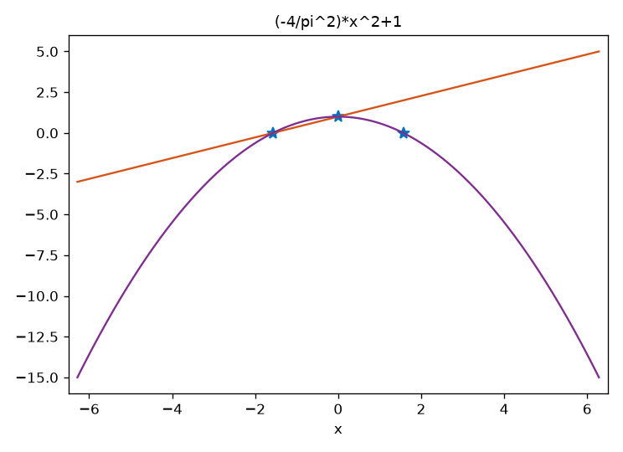
P1(x) = (2/pi)*x + 1
P2(x) = (-4/pi^2)*x^2 + 1

Evidencias
x
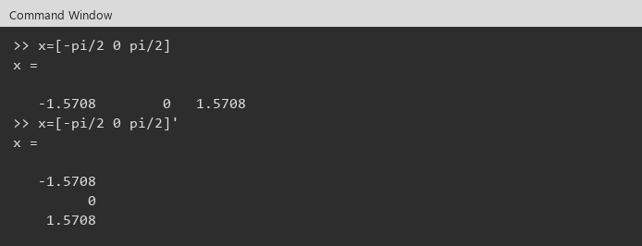

y , plot(x,y,'*')

f1 , hold on , ezplot(f1)

Figure 1
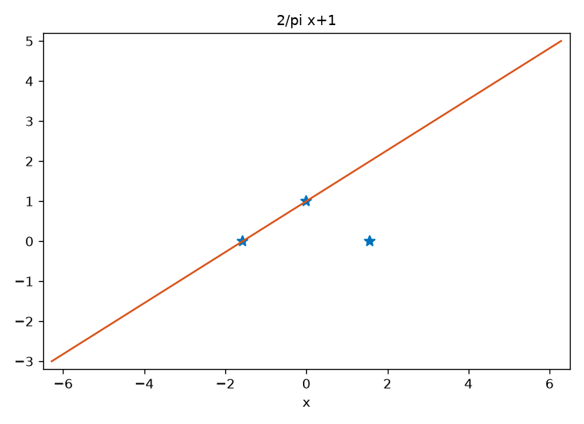

f2 , ezplot(f2)

Figure 1

Ejemplo 2
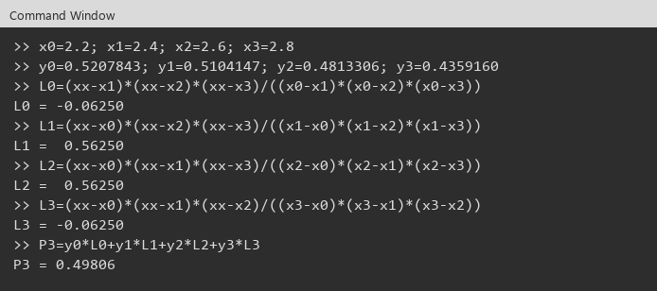
Nodos |  | Grado1 | x= |  | 2.5 | Grado 2 | x= | 2.5 |  | Grado 3 | x= | 2.5
x | y
2.0000000 | 0.5103757 | x0 | 2.4000000 | y0 | 0.5104147 | x0 | 2.2000000 | y0 | 0.5207843 | x0 | 2.2000000 | y0 | 0.5207843
2.2000000 | 0.5207843 | x1 | 2.6000000 | y1 | 0.4813306 | x1 | 2.4000000 | y1 | 0.5104147 | x1 | 2.4000000 | y1 | 0.5104147
2.4000000 | 0.5104147 |  |  |  |  | x2 | 2.6000000 | y2 | 0.4813306 | x2 | 2.6000000 | y2 | 0.4813306
2.6000000 | 0.4813306 | P1(x)=y0L0(x)+y1L1(x) |  |  |  |  |  |  |  | x3 | 2.8000000 | y3 | 0.4359160
2.8000000 | 0.4359160
 |  | L0(x)=(x-x1)/(x0-x1) |  |  |  | P2(x)=y0L0(x)+y1L1(x)+y2L2(x) |  |  |  | P3(x)=y0L0+y1L1+y2L2+y3L3
 |  | L0(2.5)= |  | 0.5000000
 |  |  |  |  |  | L0(x)=(x-x1)(x-x2)/((x0-x1)(x0-x2)) |  |  |  | L0(2.5)= |  | -0.0625000
 |  | L1(x)=(x-x0)/(x1-x0) |  |  |  | L0(2.5)= |  | -0.1250000
 |  | L1(2.5)= |  | 0.5000000 |  |  |  |  |  | L1(2.5)= |  | 0.5625000
 |  |  |  |  |  | L1(x)=(x-x0)(x-x2)/((x1-x0)(x1-x2))
 |  | P1(2.5)= |  | 0.4958727 |  | L1(2.5)= |  | 0.7500000 |  | L2(2.5)= |  | 0.5625000

 |  |  |  |  |  | L2(x)=(x-x0)(x-x1)/((x2-x0)(x2-x1)) |  |  |  | L3(2.5)= |  | -0.0625000
 |  |  |  |  |  | L2(2.5)= |  | 0.3750000
 |  |  |  |  |  |  |  |  |  | P3(2.5)= |  | 0.4980630
 |  |  |  |  |  | P2(2.5)= |  | 0.4982120

Nodos

Evidencias Octave
x , y
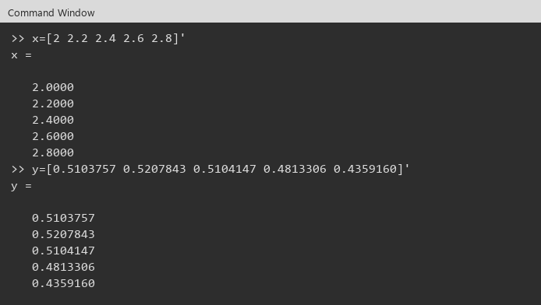

Grado 1
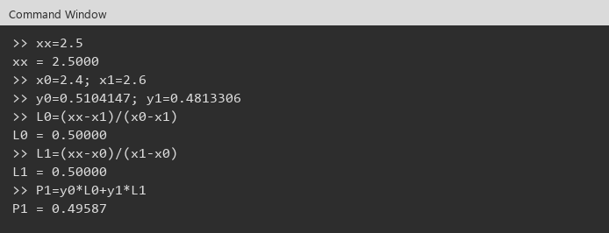

Grado 2
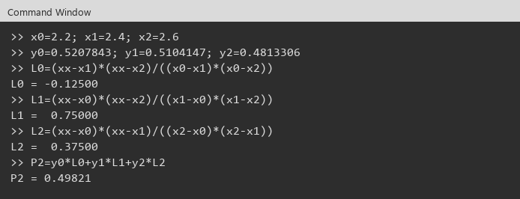

Grado 3

newton
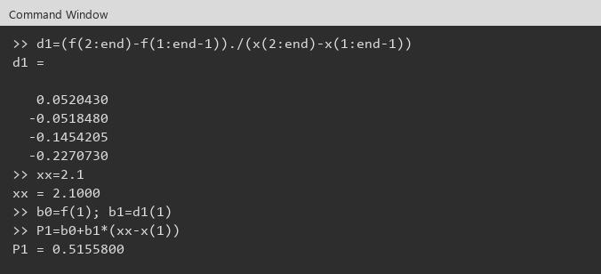
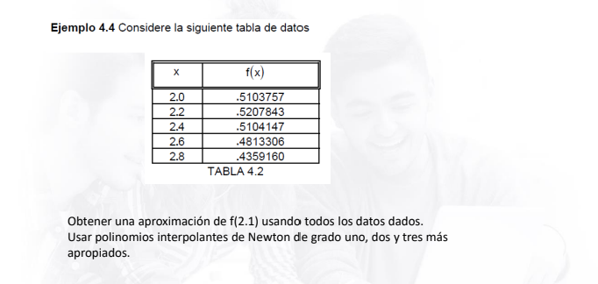
Ejemplo

 |  | Diferencias 0 |  | Diferencias 1 |  | Diferencias 2 |  | Diferencias 3 |  | Diferencias 4
k | xk | f[xk]= | f(xk) | f[xk,xk+1] |  | f[xk,xk+1,xk+2] |  | f[xk,...,xk+3] |  | f[x0,...,x4]
0 | 2.0 | f[x0] | 0.510376 | f[x0,x1] | 0.052043 | f[x0,x1,x2] | -0.259727 | f[x0,x1,x2,x3] | 0.042994 | f[x0,x1,x2,x3,x4] | 0.008341
1 | 2.2 | f[x1] | 0.520784 | f[x1,x2] | -0.051848 | f[x1,x2,x3] | -0.233931 | f[x1,x2,x3,x4] | 0.049667
2 | 2.4 | f[x2] | 0.510415 | f[x2,x3] | -0.145420 | f[x2,x3,x4] | -0.204131
3 | 2.6 | f[x3] | 0.481331 | f[x3,x4] | -0.227073
4 | 2.8 | f[x4] | 0.435916

x= | 2.1

b0 = f[x0] | 0.510376
b1 = f[x0,x1] | 0.052043
b2 = f[x0,x1,x2] | -0.259727
b3 = f[x0,x1,x2,x3] | 0.042994

Nodos mas apropiados: 2.1 esta cerca de x0=2.0 -> progresiva
Grado 1: x0=2.0 y x1=2.2
P1(2.1)= | 0.51558
Grado 2: 2.0, 2.2, 2.4
P2(2.1)= | 0.5181773
Grado 3: 2.0, 2.2, 2.4, 2.6
P3(2.1)= | 0.5183063

La ultima de cada columna no se agrupa: no tiene con quien.

Evidencias Octave
x , f
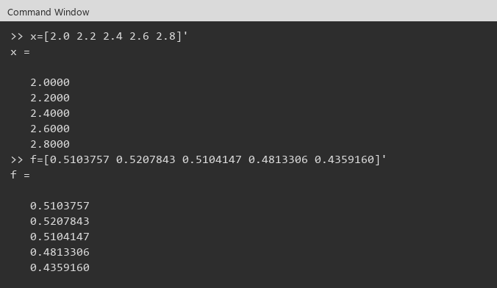

d1 , P1

ejercicio4.2
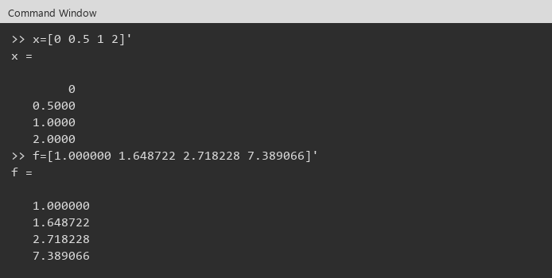
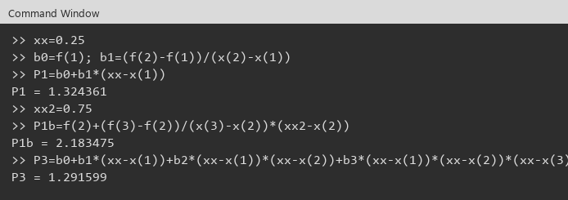
f(x)=e^x

Nodos
k | xk | f[xk]= | f(xk)
0 | 0.0 | f[x0] | 1.000000
1 | 0.5 | f[x1] | 1.648722
2 | 1.0 | f[x2] | 2.718228
3 | 2.0 | f[x3] | 7.389066

Diferencias divididas
 |  | Diferencias 0 |  | Diferencias 1 |  | Diferencias 2 |  | Diferencias 3
k | xk | f[xk]= | f(xk) | f[xk,xk+1] |  | f[xk,xk+1,xk+2] |  | f[x0,...,x3]
0 | 0.0 | f[x0] | 1.000000 | f[x0,x1] | 1.297444 | f[x0,x1,x2] | 0.841568 | f[x0,x1,x2,x3] | 0.423158
1 | 0.5 | f[x1] | 1.648722 | f[x1,x2] | 2.139012 | f[x1,x2,x3] | 1.687884
2 | 1.0 | f[x2] | 2.718228 | f[x2,x3] | 4.670838
3 | 2.0 | f[x3] | 7.389066

a) f(0.25) lineal, x0=0 y x1=0.5
x= | 0.25
P1(0.25)= | 1.324361

b) f(0.75) lineal, x0=0.5 y x1=1.0
x= | 0.75
P1(0.75)= | 2.183475

c) grado <=2 con x0=0, x1=1.0, x2=2.0
x0 | 0.0 | y0 | 1.000000
x1 | 1.0 | y1 | 2.718228
x2 | 2.0 | y2 | 7.389066
b0= | 1.000000
b1= | 1.718228
b2= | 1.476305
P2(0.25)= | 1.152750
P2(0.75)= | 2.011864

d) Cual es mejor?
Mejor: las lineales a) y b). Los nodos 0 y 0.5 rodean a 0.25, y 0.5 y 1 rodean a 0.75. En c) se usan 0, 1 y 2 (intervalo mas ancho y se salta x=0.5), por eso P2 queda mas lejos.

e) Newton grado <=3, todos los datos, f(0.25)
0.25 cerca de x0=0 -> progresiva
b0= | 1.000000
b1= | 1.297444
b2= | 0.841568
b3= | 0.423158
P3(0.25)= | 1.291599

Evidencia

